총괄표
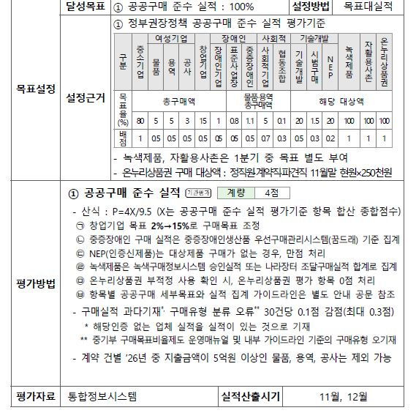
2026 평가데이터실 공공구매 실적현황
(업데이트 일자 : ), ★통제일★ 기준

총 구매액 | 890,649,345
공사 | -
용역 | 841,358,000 |  | 중소기업 물품구매액 | 12,999,945
물품 | 49,291,345
 |  |  |  |  |  |  |  | (-금액일시 목표달성)
 |  | 목표 |  | 목표액 | 지출액 | 목표대비 | 달성률 | 목표 - 지출 | 점수 | (참고)배점
중소기업 |  | 총구매액의 | 80% | 712,519,476 | 631,748,445 | 70.9% | 88.7% | 80,771,031 | 0.0 | 1 | 연동
여성 | 물품 | 총물품구매액의 | 5% | 2,464,567 | 12,999,945 | 26.4% | 527.5% | -10,535,378 | 0.5 | 0.5 | 연동
 | 용역 | 총용역구매액의 | 5% | 42,067,900 | - | 0.0% | 0.0% | 42,067,900 | 0.0 | 0.5 | 연동
 | 공사 | 총공사구매액의 | 3% | - | - | #DIV/0! | #DIV/0! | - | 0.5 | 0.5 | 연동
창업기업 |  | 총구매액의 | 15% | 133,597,402 | - | 0.0% | 0.0% | 133,597,402 | 0.0 | 0.5 | 경영실 목록 중 구매
장애인 | 장애인기업 | 총구매액의 | 1% | 8,906,493 | - | 0.0% | 0.0% | 8,906,493 | 0.0 | 0.5 | 연동
 | 표준사업장 | 물품·용역 총구매액의 | 0.8% | 7,125,195 | 10,999,945 | 1.2% | 154.4% | -3,874,750 | 0.5 | 0.5 | 연동
 | 중증장애인 | 물품·용역 총구매액의 | 1.1% | 9,797,143 | - | 0.0% | 0.0% | 9,797,143 | 0.0 | 0.5 | 시스템조회
사회적 | 사회적기업 | 물품·용역 총구매액의 | 5% | 44,532,467 | 10,999,945 | 1.2% | 24.7% | 33,532,522 | 0.0 | 0.7 | 연동
 | 협동조합 | 물품·용역 총구매액의 | 0.1% | 890,649 | - | 0.0% | 0.0% | 890,649 | 0.0 | 0.3 | 연동
기술개발 | 기술개발 | 해당 대상액 | 20% | 2,599,989 | 3,291,400 | 25.3% | 126.6% | -691,411 | 0.5 | 0.5
 | 시범구매 | 해당 대상액 | 1.5% | 194,999 | - | 0.0% | 0.0% | 194,999 | 0.0 | 0.3 | 경영실 목록 중 구매
 | NEP | 해당 대상액 | 20% | 658,280 | 3,291,400 | 25.3% | 500.0% | -2,633,120 | 0.2 | 0.2
녹색제품(친환경) |  | 목표액 별도부여 |  | 2,247,000 | - | 0.0% | 0.0% | 2,247,000 | 0.0 | 1 | 금액고정
자활용사촌 |  | 목표액 별도부여 |  | 1,420,000 |  |  | 0.0% | 1,420,000 | 0.0 | 1 | 금액고정
온누리상품권 |  | 해당 대상액 | 100% | 3,500,000 | 1,000,000 |  | 28.6% | 2,500,000 | 0.0 | 1

 |  |  |  |  |  |  |  | 공공구매 소요금액
부서현원 | 14 | 11월말 기준 정직원, 계약직, 파견직 |  |  |  |  |  | 315,925,140

* 주요 사항
- 중소기업+(장애인+중증장애인) = 10백만원
- 중소기업+(사회적,사회적협동조합) = 38백만원
- 중소기업+(친환경)= 2.3백만원 / 중소기업+(자활용)=1.4백만원 = 4백만원
-> 소요액: 약 52백만원 (그래도 중기제품 30백만원 더사야...)
* 물품구매시, 무조건 창업기업인증 있는곳으로 구매하기!
- (중요)구매대행업체를 통해 구매 시, 사업자등록번호(제조업체)기준으로 입력필요
공공구매 점수 | 0.92631578947

 |  |  | 100%

